Information
Fyll i föreningsuppgifter så uppdateras de automatiskt i bladet Sammmanställning
 |  | 1 jan-30 juni | 1 juli- 31 dec |  | 
Förening |  |  |  | Föreningsnummer
c/o Adress |  |  |  | Org nummer
Utdelningsadress |  |  |  | Mobil
E-mailadress |  |  |  | Bankgiro
Postnummer | Ort |  |  | Plusgiro
Kontaktperson | Mobilnummer |  |  | Kommentar | Kultur och fritidskontoret
Information om hur denna Excel skall fyllas i
Ni listar samtliga era deltagare och ledare i bladet Deltagare, ni fyller sedan i era aktiviteter NK 1-10 använd så många närvarokort (NK). På närvarokorten (se bild till höger, Summera närvaro åldersvis) sammanställer ni hur många det Flickor/Pojkar det är i respektive åldersgrupp så summeras dessa automatiskt i bladet Sammanställning.
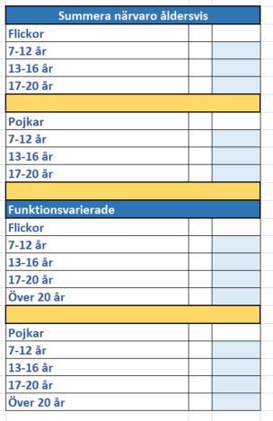

Bidragsregler för aktivitetsstöd
Aktivitetsstöd utgår till stödberättigad förening för aktivitet som i princip genomförs i enlighet med dessa bestämmelser.
Med stödberättigad sammankomst förstås en av föreningen planerad och anordnad sammankomst med minst tre deltagare i åldern 7-20 år. Sammankomsten ska vara minst 60 minuter och innehålla gemensam samling och avslutning. Sammankomsten ska vara ledarledd och ledaren får inte vara ledare för flera grupper samtidigt. En gruppledare får vara lägst 16 år och en biträdande ledare får vara lägst 13 år. För grupper med 3-10 deltagare kan högst en ledare vara stödberättigad och för större grupper kan högst två ledare vara stödberättigade. Stödberättigad ledare får vara högst 20 år.
Den som samma dag har deltagit i mer än en sammankomst inom samma ungdomsorganisation medräknas vid endast en av dessa sammankomster.
Barn och ungdomar i ålder 7-12 år beviljas inte stöd för fler än 70 aktiviteter per redovisningsperiod. Barn och ungdomar i ålder 13-16 år beviljas inte stöd för fler än 90 aktiviteter per redovisningsperiod. 70 aktiviteter per redovisningsperiod betyder i praktiken 3 ggr per vecka och 90 aktiviteter per redovisningsperiod betyder i praktiken 4 ggr per vecka. Om en grupp ungdomar startar terminen med ett läger med 5 aktiviteter på en vecka minskar antalet stödberättigade aktiviteter för resten av redovisningsperioden med 5.
Vissa aktiviteter är inte stödberättigade, t ex fester och studieverksamhet.
Ekonomiska, fackliga och andra liknande organisationer som tillvaratar enskilda medlemmars yrkesmässiga eller ekonomiska intressen är inte stödberättigade. Ej heller politiska föreningar och kooperativa föreningar.

